Sheet1
[CGM排期]
[演讲题目] | Classification regularized dimensionality reduction improves ultrasound thyroid nodule diagnostic accuracy and inter-observer consistency
[演讲时间]
[关键词] | Deep learning; Dimensionality reduction; High dimensional feature interpretability; Inter-observer variability; Medical image-based diagnosis; Thyroid nodule.
[嘉宾介绍] | 王亚娟博士毕业于瑞典卡罗琳斯卡医学院，在国内三甲医院和瑞典公立及私立医院拥有多年的老年科及全科临床医师执业经验，也曾经在西湖大学工学院担任过助理研究员从事生物医学与人工智能交叉方面的研究，并在浙江师范大学数理医学院担任过副教授，目前在瑞典斯德哥尔摩从事临床工作。研究论文发表在Circulation, JACC-Basic to Translational Science, Arteriosclerosis Thrombosis and Vascular Biology, Thrombosis and Haemostasis, International Journal of Molecular Sciences, Computers in Biology and Medicine等SCI期刊。
[中文摘要] | 深度学习卷积神经网络CNN经过训练后具有很高的疾病诊断准确率，但只单纯输出预测概率值，缺乏有效的可解释性，临床应用实践中如何参考其诊断建议严重依赖医生的主观判断。无监督的降维可视化方法可有效保留原始高维特征之间的相似度及差异程度[1]，利用已确诊病例图像和待测病例图像之间相似度远近关系为医生诊断提供辅助价值，但无监督学习方法采用独立定义的距离函数，直接用于分类诊断任务表现欠佳。本次报告将介绍CReUMAP方法[2]，将CNN提取的甲状腺结节超声影像特征采用经诊断概率正则化的UMAP降维，将CNN良恶诊断概率和图像相似度信息结合起来，开发了人机交互界面辅助医生，可显著提升甲状腺结节诊断准确率、提升医生诊断自信程度和不同年资医生诊断一致性。王博士与浙江求是数理医学研究院研究员徐磊博士为共同通讯作者，浙江大学数学学院博士生代汶利和硕士生崔岩为共同第一作者。
[参考文献] | 1. Yajuan Wang, et al. Panoramic Manifold Projection (Panoramap) for Single-Cell Data Dimensionality Reduction and Visualization. Int. J. Mol. Sci. 2022, 23, 7775. https://doi.org/10.3390/ijms23147775 2. Wenli Dai, et al. Classification regularized dimensionality reduction improves ultrasound thyroid nodule diagnostic accuracy and inter-observer consistency. Comput Biol Med. 2023 Jan 12;154:106536. doi: 10.1016/j.compbiomed.2023.106536.
[嘉宾照片] | 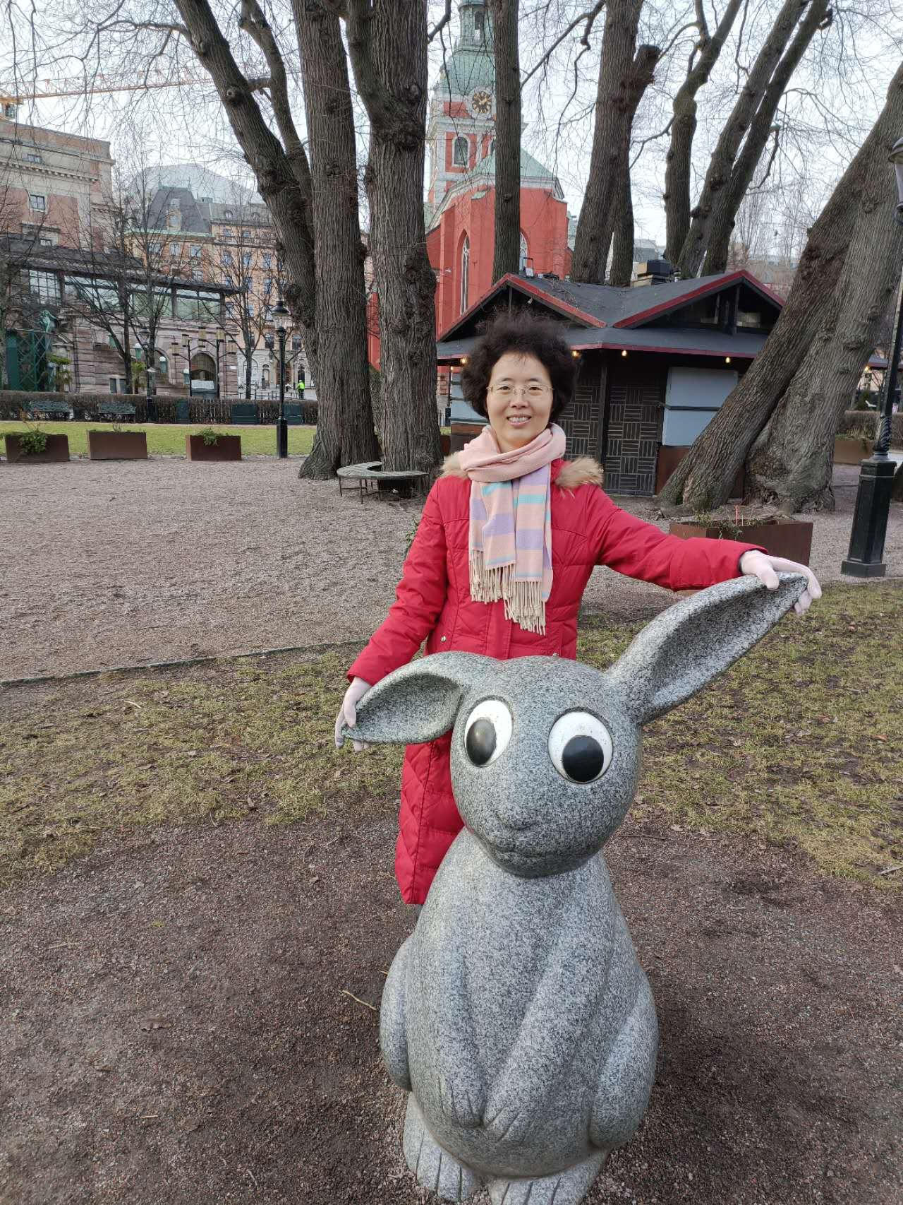
[FirstName] | Yajuan
[LastName] | Wang
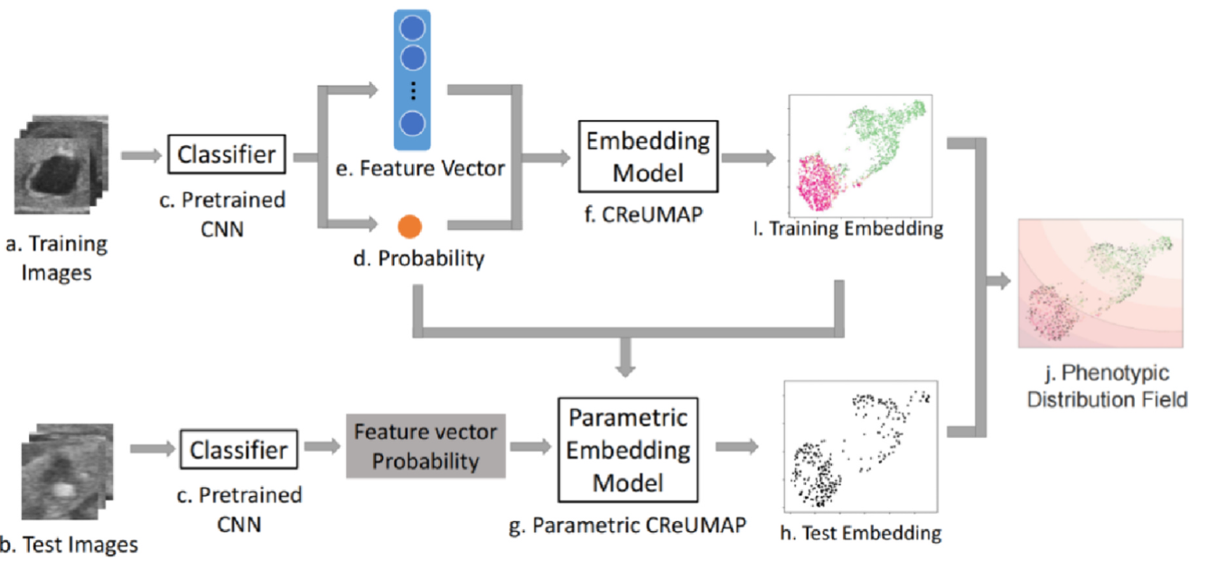
[封面图片]

